PARQUE VEHICULAR

MUNICIPIO DE SAN SEBASTIAN DEL OESTE, JALISCO

INVENTARIO DE PARQUE VEHÍCULAR

AL 30 SEPTIEBRE DEL 2021

No. de resguardo | Nombre del resguardante | Descripción y/o características del bien | No. De inventario | Ubicación actual Area asignado | No. De factura | Fecha de adquisición | Valor de adquisición | Observaciones | Estado físico actual | Imagen
(1) | (2) | (3) | (4) | (5) | (6) | (7) | (8) |  | (9) | (10)

1 |  | CHEVROLET TIPO VAN PLACAS JHZ-23-96 | PV-001 | EDUCACION | S/F | 2010 | SIN VALOR ASIGNADO | No funciona | REGULAR | 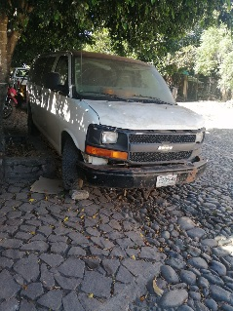

2 |  | NISSAN TIPO VAN PLACAS JHT-82-30 | PV-002 | EDUCACION | S/F | 2010 | SIN VALOR ASIGNADO | No funciona | REGULAR | 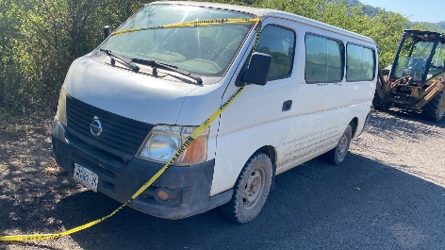

3 |  | TOYOTA TIPO VAN PLACAS JPF-12-69 | PV-003 | EDUCACION (LA ESTANCIA DE LANDEROS) RAFAEL MARTINEZ | S/F | 2018 | SIN VALOR ASIGNADO | Asignada para la estancia y comunidades aledaña | BUENA

4 |  | TOYOTA TIPO VAN PLACAS JPF-12-42 | PV-004 | EDUCACION (SANTIAGO DE PINOS) | S/F | 2018 | SIN VALOR ASIGNADO | S/D | BUENA

5 |  | VOLKSWAGEN TIPO VAN PLACAS JPF-10-65 | PV-005 | EDUCACION (LA ESTANCIA DE LANDEROS) JOSE MORAN | S/F | 2017 | SIN VALOR ASIGNADO | PRESENTA DOS GOLPES EN LA PARTE TRASERA DEL LADO DEL CONDUCTOR | REGULAR

6 |  | CAMION INTERNATIONAL PLACAS 5-GPG-68 | PV-006 | EDUCACION | S/F | 2019 | SIN VALOR ASIGNADO |  | REGULAR | 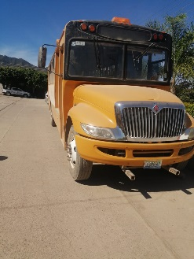

7 |  | CAMIONETA NISSAN TIPO VAN PLACAS JPF-16-02 SAN FELIPE DE HIJAR | PV-007 | EDUCACION | S/F | 2019 | SIN VALOR ASIGNADO |  | REGULAR

 | MARIA AURORA PONCE PEÑA | CAMIONETA RAM 1500 CREW CAB V8 4X4 GEOLOCALIZADOR, MOD. 2020, COLOR BLANCO, SERIE: 3C6SSRBDT8LG212067, PLACAS JW60588 | PV-008 | PRESIDENCIA | COMODATO DEL ESTADO DE JALISCO | S/F | SIN VALOR ASIGNADO | PRESENTA UN GOLPE POR LADO DEL COPILOTO | REGULAR | 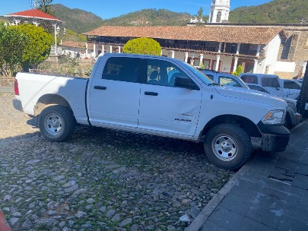

9 | GILBERTO OCAMPO | RAM 1500 BASE AUT. 6 CILINDROS 4X2, MODELO 2009, NO. DE SERIE:3D7Y51EK6AG562279 CON PLACAS:JR60062 | PV-009 | SEGURIDAD PUBLICA | S/F | S/F | SIN VALOR ASIGNADO | No funciona | MAL ESTADO | 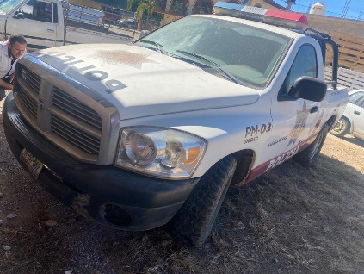

10 | GILBERTO OCAMPO | DODGE, DAKOTA CREW SLT 4X2 V6 DE 3.7L AUTOMATICA, MODELO 2012, NO. DE SERIE: 1C6RDUAK5CS710367 CON PLACAS: JR90345 | PV-010 | SEGURIDAD PUBLICA | SE | S/F | SIN VALOR ASIGNADO | S/D |  | 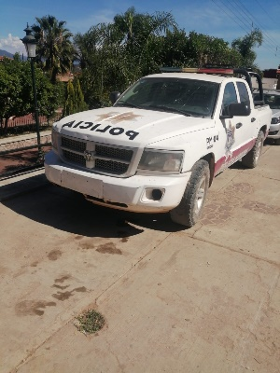

11 | GILBERTO OCAMPO | DOGGE RAM 1500 SLT CREW CAB. 3.6 L V6 4X2, MODELO 2017 NO. DE SERIE: 3C6SRADG0HG526008 CON PLACAS JR91942 | PV-011 | SEGURIDAD PUBLICA | S/F | S/F | SIN VALOR ASIGNADO

12 | GILBERTO OCAMPO | NISSAN FRONTIER XE TM AC, MODELO 2019, NO. DE SERIE: 3N6AD33A2LK822498 CON PLACAS: JW60149 | PV-012 | SEGURIDAD PUBLICA | S/F | S/F | SIN VALOR ASIGNADO | ASIGNADA A LA DELEGACION DE SAN FELIPE DE HIJAR | BUENA | 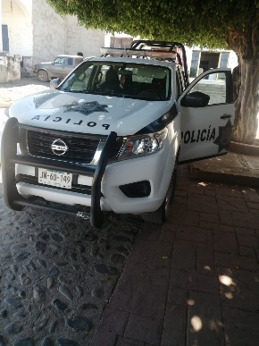

13 | GILBERTO OCAMPO | NISSAN, FRONTIER XE TM AC MODELO 2019, NO. DE SERIE:3N6AD33A9LK822417 CON PLACAS: JW60215 | PV-013 | SEGURIDAD PUBLICA | S/F | S/F | SIN VALOR ASIGNADO | EN FUNCIONES | BUENA | 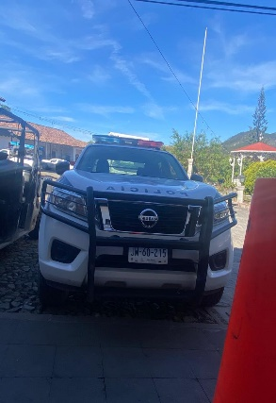

14 | GILBERTO OCAMPO | DODGE, RAM 2500 CREW CAB 8LT 4X4 AUTOMATICO, MODELO 2014, SERIE: 3C6SRBDT9EG332446 CON PLACAS JS02982 | PV-014 | SEGURIDAD PUBLICA | S/F | S/F | SIN VALOR ASIGNADO | ACCIDENTADA | NO FUNCIONA | 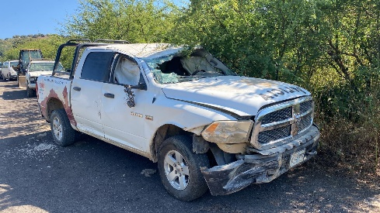

15 | GILBERTO OCAMPO | CAN AM CUATRIMOTO DEFENDER MAX BASE HD8 MODELO 2021 CON SERIE: 3JBUBAN46MK001037 CON PLACAS JW60710 | PV-015 | SEGURIDAD PUBLICA | S/F | S/F | SIN VALOR ASIGNADO | EN FUNCIONES | BUENO | 